令和５年度
...
令和４年度新規
令和５年３月末に基金造成
公募・審査中
 |  |  |  |  |  |  |  |  |  |  |  | 単位 |  |  | 令和2年度 |  |  | 令和3年度 | 令和4年度 |  |  | 5年度 活動見込 |  | 6年度 活動見込
 |  |  |  |  |  |  |  |  |  |  | 活動実績 | 件
 |  |  |  |  |  |  |  |  |  |  | 当初見込み | 件
...
プロジェクト成果の社会実装に向けたロードマップの策定を通じて検討
令和４年度新規
令和５年３月末に基金造成
プロジェクト成果の社会実装に向けたロードマップの策定を通じて検討
 |  |  |  |  |  |  |  |  |  |  |  | 単位 |  |  | 令和2年度 |  |  | 令和3年度 | 令和4年度 |  |  | 目標年度
 |  |  |  |  |  |  |  |  |  |  |  |  |  |  |  |  |  |  |  |  |  |  |  |  | 年度
 |  |  |  |  |  |  |  |  |  |  | 成果実績
 |  |  |  |  |  |  |  |  |  |  | 目標値
 |  |  |  |  |  |  |  |  |  |  | 達成度 | ％
...
プロジェクト成果の社会実装に向けたロードマップの策定を通じて検討
令和４年度新規
令和５年３月末に基金造成
プロジェクト成果の社会実装に向けたロードマップの策定を通じて検討
 |  |  |  |  |  |  |  |  |  |  |  | 単位 |  |  | 令和2年度 |  |  | 令和3年度 | 令和4年度 |  |  | 目標年度
 |  |  |  |  |  |  |  |  |  |  |  |  |  |  |  |  |  |  |  |  |  |  |  |  | 年度
 |  |  |  |  |  |  |  |  |  |  | 成果実績
 |  |  |  |  |  |  |  |  |  |  | 目標値
 |  |  |  |  |  |  |  |  |  |  | 達成度 | ％
...
プロジェクト成果の社会実装に向けたロードマップの策定を通じて検討
令和４年度新規
令和５年３月末に基金造成
プロジェクト成果の社会実装に向けたロードマップの策定を通じて検討
 |  |  |  |  |  |  |  |  |  |  |  | 単位 |  |  | 令和2年度 |  |  | 令和3年度 | 令和4年度 |  |  | 目標最終年度
 |  |  |  |  |  |  |  |  |  |  |  |  |  |  |  |  |  |  |  |  |  |  |  |  | 年度
 |  |  |  |  | プロジェクト成果の社会実装に向けたロードマップの策定を通じて検討 |  |  |  |  |  | 成果実績
 |  |  |  |  |  |  |  |  |  |  | 目標値
 |  |  |  |  |  |  |  |  |  |  | 達成度 | ％
...
令和４年度新規
 |  |  |  | 令和２年度 |  |  |  |  |  | 令和３年度 |  |  |  |  |  | 令和４年度 |  |  |  |  | 令和５年度見込み
 |  |  |  |  |  |  |  |  |  | - |  |  |  |  |  | - |  |  |  |  | 170,430
 |  | 国からの 資金交付額 |  |  |  |  |  |  |  |  |  |  |  |  |  | 170,430 |  |  |  |  | 35,570
 |  | 運用収入 |  |  |  |  |  |  |  |  |  |  |  |  |  | - |  |  |  |  | -
 |  | （うち国費相当額） |  | ( - ) |  |  |  |  |  | ( - ) |  |  |  |  |  | ( - ) |  |  |  |  | ( - )
 |  | ○○収入 |  |  |  |  |  |  |  |  |  |  |  |  |  |  |  |  |  |  | -
 |  | （うち国費相当額） |  | ( - ) |  |  |  |  |  | ( - ) |  |  |  |  |  | ( - ) |  |  |  |  | ( - )
 |  | その他 |  |  |  |  |  |  |  |  |  |  |  |  |  | - |  |  |  |  | -
 |  | 合計（b） |  | - |  |  |  |  |  | - |  |  |  |  |  | 170,430 |  |  |  |  | 35,570
公募・審査実施中
 |  | 事業費 |  |  |  |  |  |  |  |  |  |  |  |  |  | -
 |  | 管理費 |  |  |  |  |  |  |  |  |  |  |  |  |  | - |  |  |  |  | 1,361
 |  | （うち基金設置法人 の事務費） |  | ( - ) |  |  |  |  |  | ( - ) |  |  |  |  |  | ( - ) |  |  |  |  | (392)
 |  | （うち基金設置法人 の人件費） |  | ( - ) |  |  |  |  |  | ( - ) |  |  |  |  |  | ( - ) |  |  |  |  | (97)
公募・審査実施中
 |  | 合計（c） |  | - |  |  |  |  |  | - |  |  |  |  |  | - |  |  |  |  | 1,361
 |  |  |  |  |  |  |  |  |  |  |  |  |  |  |  | -
公募・審査実施中
 |  |  |  | - |  |  |  |  |  | - |  |  |  |  |  | 170,430 |  |  |  |  | 204,639
 |  | (うち国費相当額） |  | ( - ) |  |  |  |  |  | ( - ) |  |  |  |  |  | (170,430) |  |  |  |  | ( - )
 |  |  |  | ( - ) |  |  |  |  |  | ( - ) |  |  |  |  |  | ( - ) |  |  |  |  | ( - )
 |  |  |  | ( - ) |  |  |  |  |  | ( - ) |  |  |  |  |  | ( - ) |  |  |  |  | ( - )
 |  |  |  | - |  |  |  |  |  | - |  |  |  |  |  | - |  |  |  |  | -
 |  |  | 単位 | 交付決定額 |  |  |  |  | 支出年度
 |  |  |  |  |  |  |  |  | 令和２年度 |  |  | 令和３年度 |  |  |  | 令和４年度 |  |  | 令和５年度見込み |  |  |  | 令和６年度以降 見込み
令和４年度新規
令和４年度新規
令和５年３月末に
基金造成
令和５年３月末に
基金造成
 | ２年度実績 （下段：当初見込み） |  | 件：金額 |  |  | ： |  |  |  | ： |  |  |  | ： |  |  |  | ： |  | ： |  |  |  | ：
 |  |  | 件：金額 |  |  | ：
 | ３年度実績 （下段：当初見込み） |  | 件：金額 |  |  | ： |  |  |  |  |  |  |  | ： |  |  |  | ： |  | ： |  |  |  | ：
 |  |  | 件：金額 |  |  | ：
令和５年３月末に基金造成
 | ４年度実績 （下段：当初見込み） |  | 件：金額 |  |  | ： |  |  |  |  |  |  |  |  |  |  |  | ： |  | ： |  |  |  | ：
 |  |  | 件：金額 |  |  | ：
公募・審査実施中
公募・審査実施中
 | ５年度見込み |  | 件：金額 |  |  | ： |  |  |  |  |  |  |  |  |  |  |  |  |  | ： |  |  |  | ：
令和４年度新規
令和４年度新規
執行の乖離の 状況 （単位：百万円） | 令和３年度事業費見込み（a） (令和３年度基金シートより) |  |  |  |  |  |  |  |  |  |  |  | 令和３年度事業費（b） |  |  |  |  |  | -
 | 乖離額（c=a-b） |  |  |  |  |  | - |  |  |  |  |  | 乖離率（c/a） |  |  |  |  |  | #DIV/0!
 | 【乖離の理由等】
令和４年度新規
令和５年３月末に基金造成
令和５年３月末に基金造成
 | 令和４年度事業費見込み（a） (令和４年度基金シートより) |  |  |  |  |  |  |  |  |  |  |  | 令和４年度事業費（b） |  |  |  |  |  | -
 | 乖離額（c=a-b） |  |  |  |  |  | - |  |  |  |  |  | 乖離率（c/a） |  |  |  |  |  | #DIV/0!
 | 【乖離の理由等】
令和５年３月末に基金造成
保有割合 （基金事業に要する費用に対する保有基金額等の割合） | 1.00 |  |  | 算出根拠 |  |  | 計算式 | 保有割合＝①170,430百万円／②170,430百万円
 |  |  |  |  |  |  | 各項の 内容 | ①令和4年度末基金残高 ②令和4年度中に造成された基金における事業実施に必要な額（令和5年度以降支出見込額）
 |  |  |  | 算出根拠に用いた 事業見込みの考え方 |  |  |  | 計算式 |  | 令和4年度中に造成された基金における令和5年度以降に必要となる先端技術分野の大規模技術実証を行うスタートアップ等への補助に係る費用及びその支援に係る管理費＝（A）＋（B）
 |  |  |  |  |  |  |  | 各項の 内容 |  | （A）令和4年度中に造成された基金における先端技術分野の大規模技術実証を行うスタートアップ等への補助に係る費用の令和5年度以降の交付予定額 （B）令和4年度中に造成された基金における支援に係る管理費の令和5年度以降の交付予定額
 |  |  |  |  |  |  |  | 事業見込みに用いた指標の積算根拠 |  | （A）令和4年度中に造成された基金における先端技術分野の大規模技術実証を行うスタートアップ等への補助に係る費用の令和5年度以降の交付予定額：162,160百万円 （B）令和4年度中に造成された基金における支援に係る管理費の令和5年度以降の交付予定額：8,270百万円
 |  |  |  |  |  |  |  | 事業見込みに用いた指標の直近における実績
使用見込みの 低い基金等の 該当の有無と 検討結果等 | ① 事業を終了した基金 |  |  |  |  |  |  | 無 |  | 保有割合が「1」を上回り、左記④で「無」とした場合、その理由
 | ② 前回の見直し以降事業実績がない基金 又は直近３年以上実績がない基金 |  |  |  |  |  |  | 無
 | ③ 基金造成時の政策目的がなくなった基金 又は変更になった基金 |  |  |  |  |  |  | 無
 | ④ 保有割合が「１」を大幅に上回っている基金 |  |  |  |  |  |  | 無
...
改善の方向性 | 基金シート番号「２－１」「２－２」「２－３」を参照。
外部有識者の所見
基金シート番号「２－１」「２－２」「２－３」を参照。
行政事業レビュー推進チームの所見に至る過程及び所見
基金シート番号「２－１」「２－２」「２－３」を参照。
所見を踏まえた改善点
基金シート番号「２－１」「２－２」「２－３」を参照。
過去に実施した見直しの概要
備考
資金の流れ （資金の受け取り先が何を行っているかについて補足する） （単位：百万円） | ※令和４年度実績を記入。
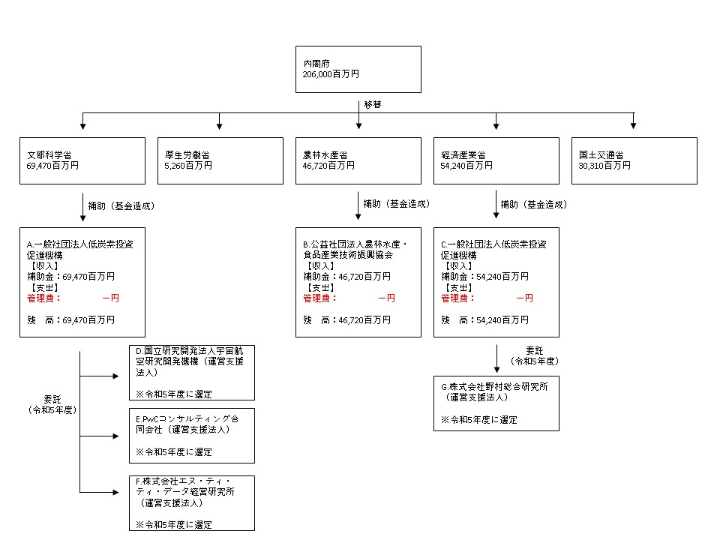

費目・使途 （「資金の流れ」においてブロックごとに最大の金額が支出されている者について記載する。費目と使途の双方で実情が分かるように記載） | A. |  |  |  |  |  |  |  |  |  |  |  |  | B.
 | 費 目 |  | 使 途 |  |  |  |  |  |  |  | 金 額 (百万円） |  |  | 費 目 |  |  | 使 途 |  |  |  |  |  |  | 金 額 (百万円）
 | - |  | - |  |  |  |  |  |  |  | - |  |  | - |  |  | - |  |  |  |  |  |  | -
...

